Дашборд
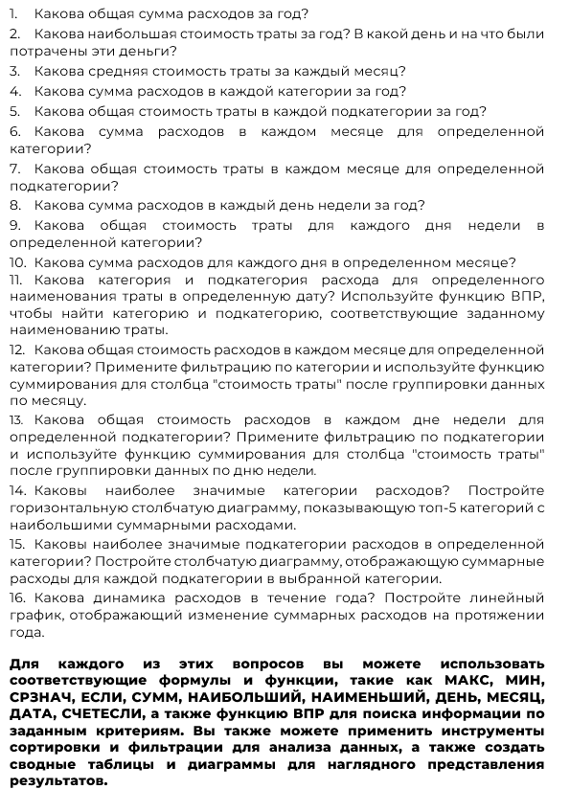
Последние расходы внесены | ?
Средний расход в день за указанный (в ячейке F) месяц | ? | В НОРМЕ | #указать месяц в виде номера
Лимит трат на месяц: | ?

